Résultats
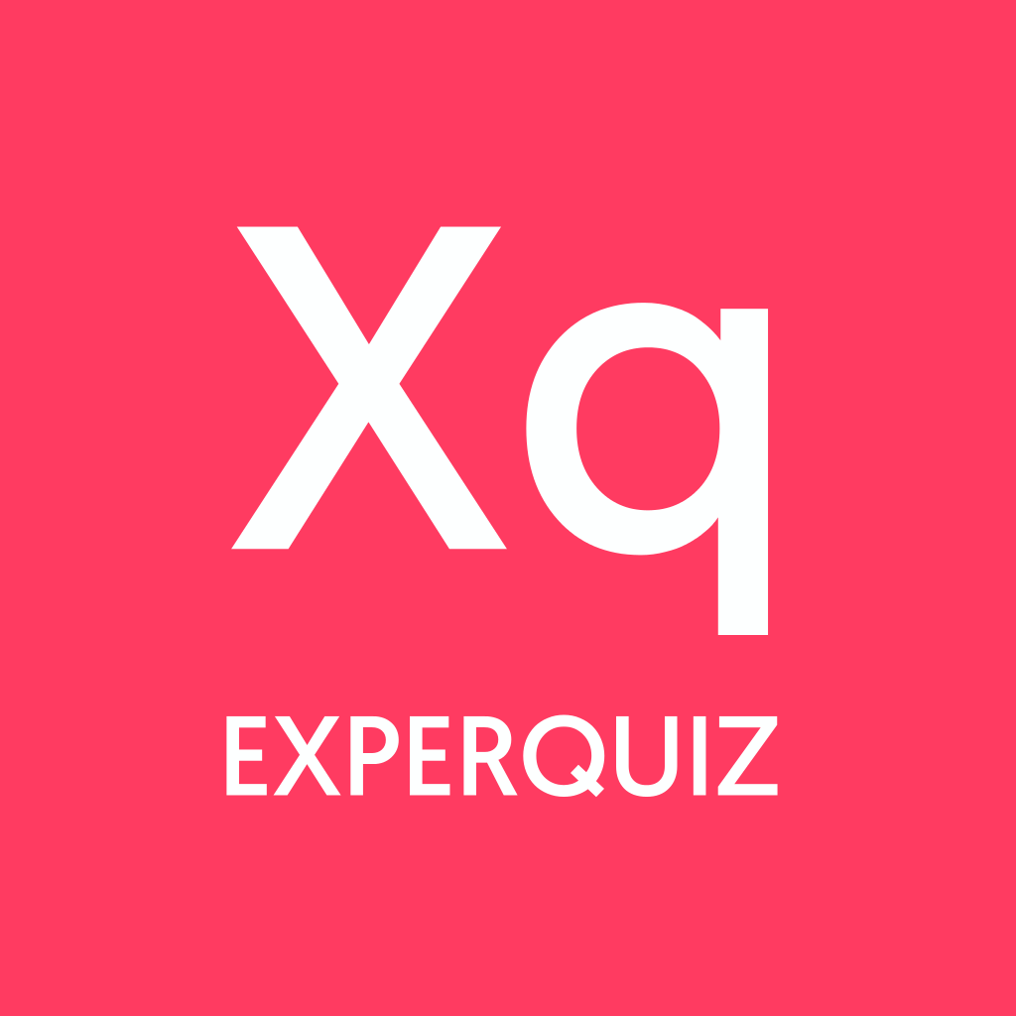 | Résultats des évaluations

 | Évaluations | 0

Évaluations
Date d'envoi | Base | Questionnaire | Nom | Prénom | Date de démarrage | Date de fin | Durée (min) | Score Total | Score | Succès % | Total/20 | Certification | Statut | Utilisateur id | Entreprise | Département | Fonction/Poste

